EmpresasEnPLS
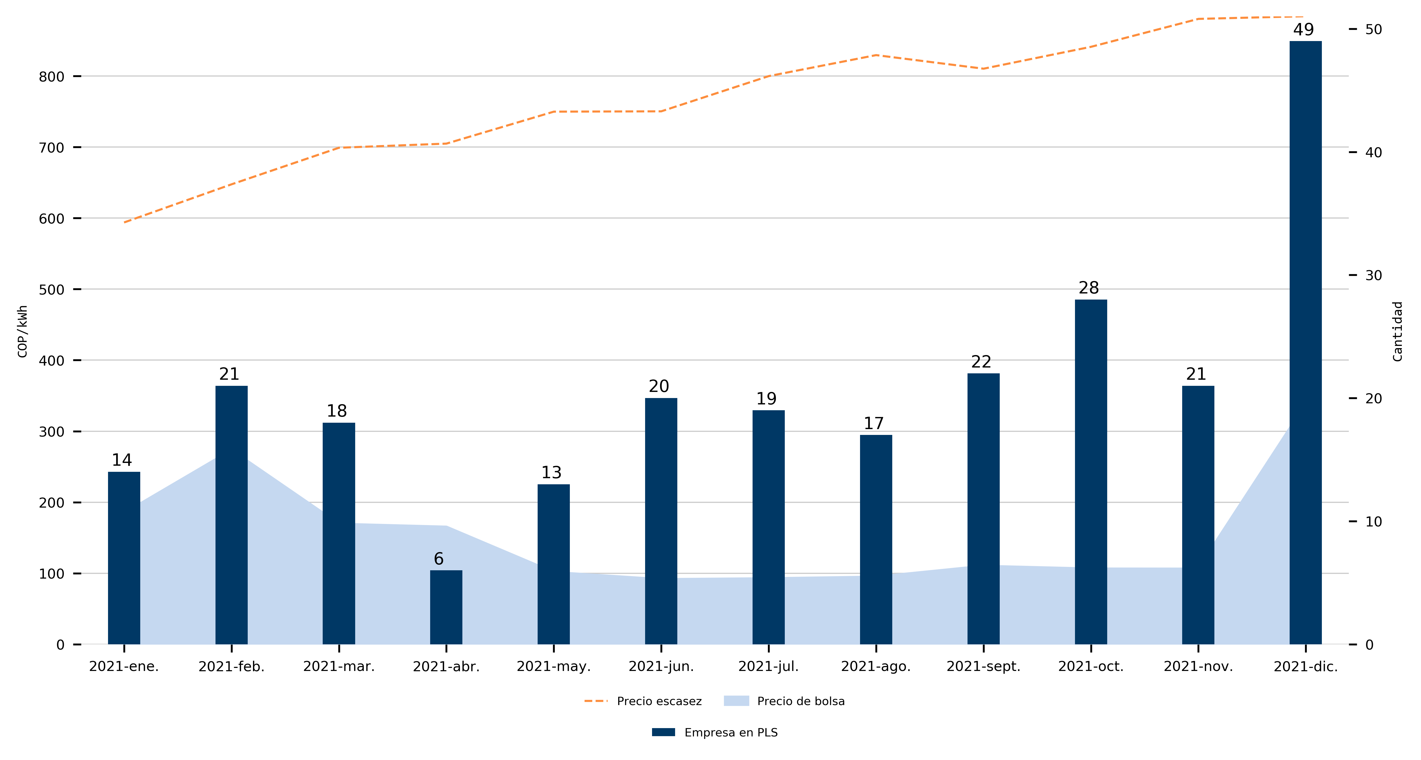
Fecha | Empresa en PLS | Precio de bolsa | Precio escasez
2021-ene. | 14 | 183.85 | 593.93
2021-feb. | 21 | 272.61 | 647.62
2021-mar. | 18 | 168.66 | 699.14
2021-abr. | 6 | 164.58 | 704.96
2021-may. | 13 | 100.61 | 749.97
2021-jun. | 20 | 90.7 | 750.43
2021-jul. | 19 | 91.92 | 800.01
2021-ago. | 17 | 94.19 | 829.59
2021-sept. | 22 | 109.46 | 810.47
2021-oct. | 28 | 105.61 | 841.26
2021-nov. | 21 | 105.46 | 880.6
2021-dic. | 49 | 337.61 | 884.38

